关系图
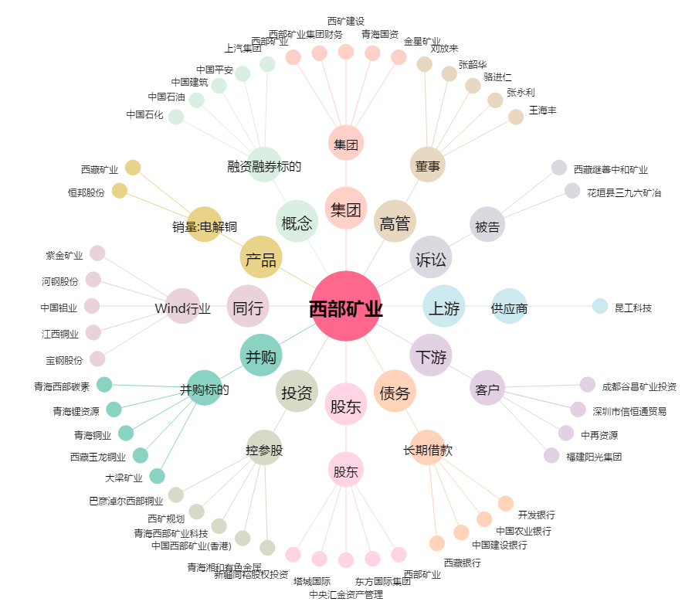
西部矿业[601168.SH] - 关系概览图

